Reporte fotográfico
Informe Mensual de Sitios de Disposición Final Municipal Municipio: Huichapan Mes reportado: Noviembre

Cobertura de residuos | Fecha de ejecución | Jueves 4 de Noviembre de 2025
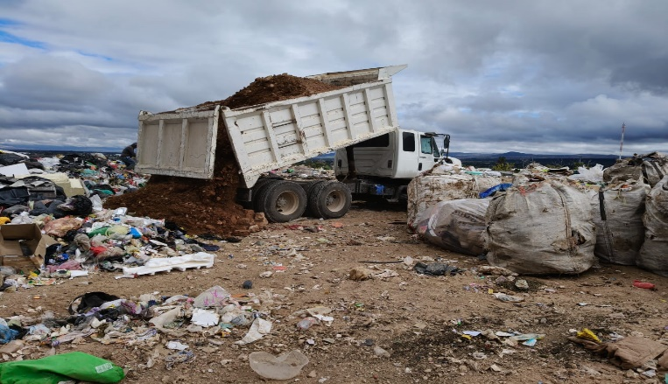
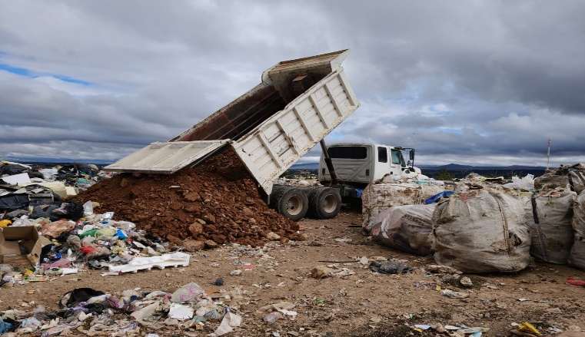
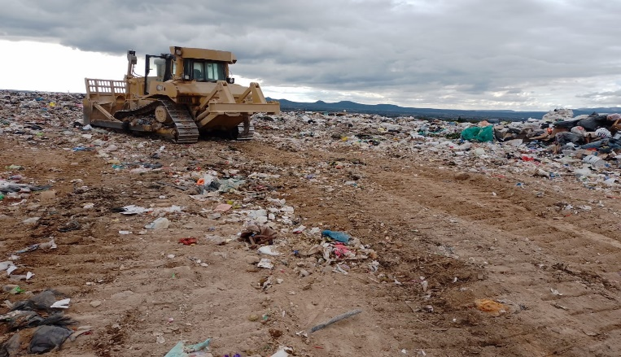

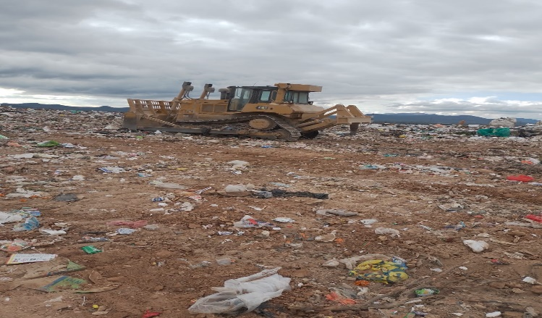
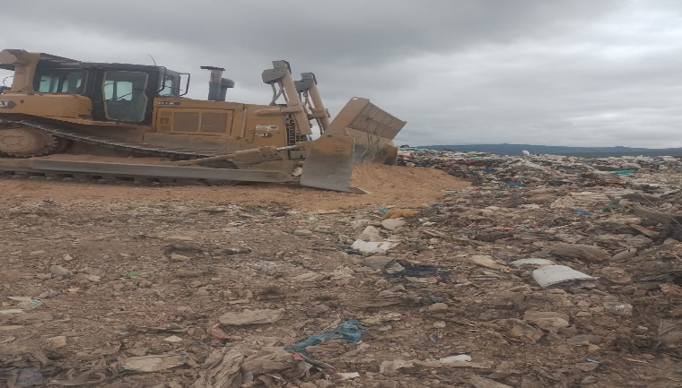
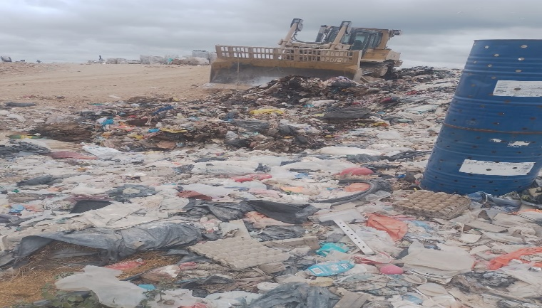

Descripción: Se realizò la cobertura y compactaciòn con material (tepetate) en los Residuos Sòlidos Urbanos con la finalidad de evitar la dispersiòn de materiales ligeros, fauna nociva y la infitraciòn pluvial.

Informe Mensual de Sitios de Disposición Final Municipal

Compactación de residuos | Fecha de ejecución | Martes 2 de noviembre de 2025

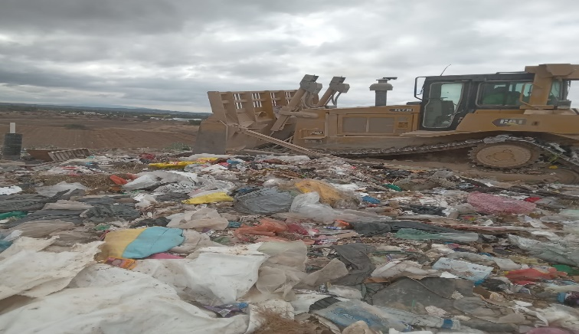
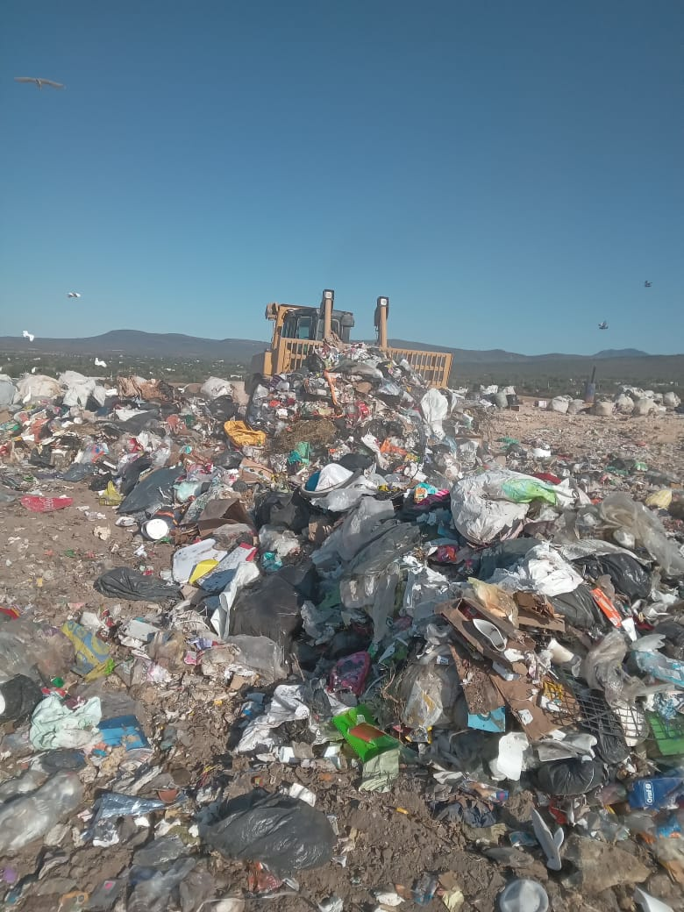
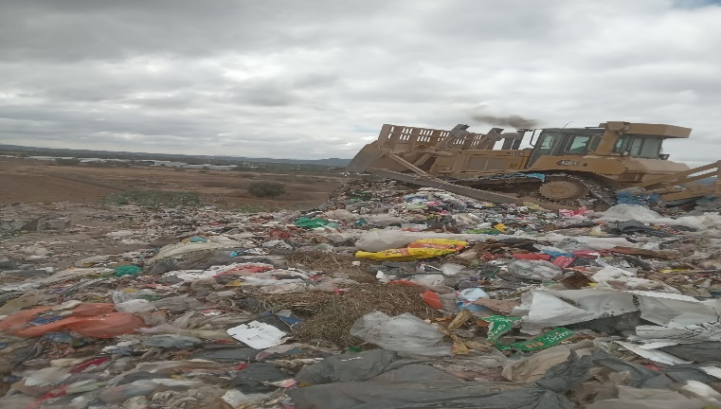

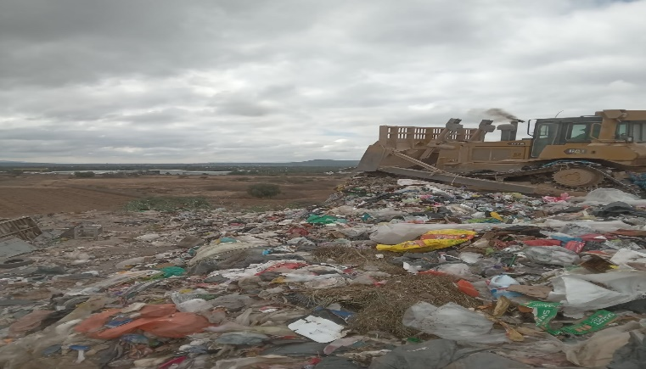
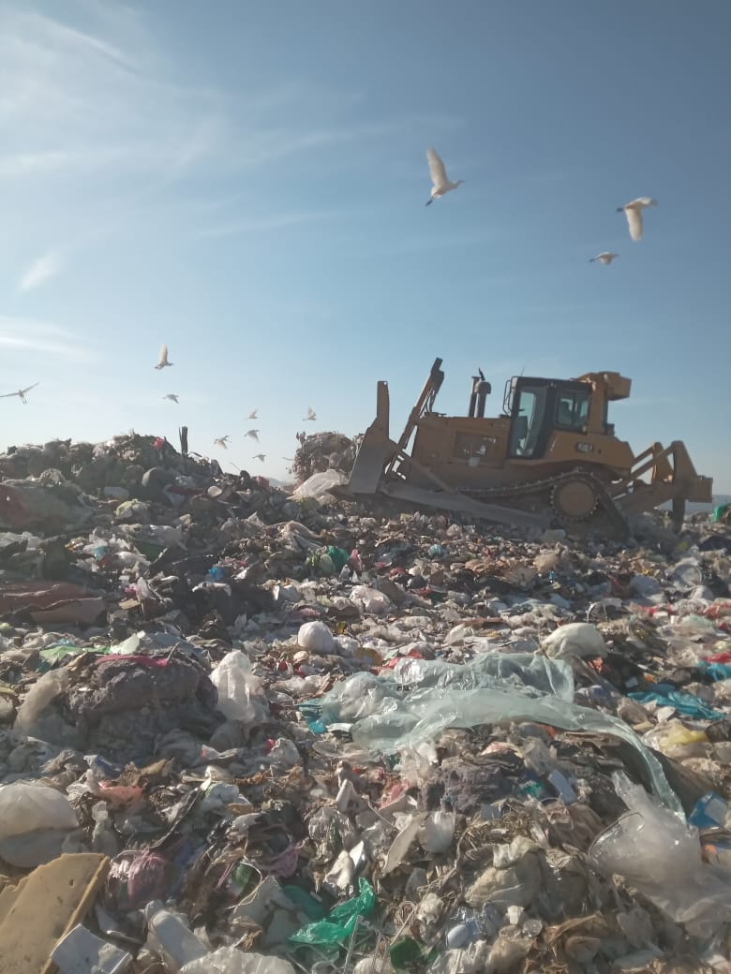

Descripción: Se realizò la compactaciòn de los Residuos Sòlidos Urbanos no valorizables, con la finalidad de poder reducir el volumen, dfacilita la cobertura de la capa con material y reduce el impacto ambienta.

Informe Mensual de Sitios de Disposición Final Municipal

Control de fauna nociva | Fecha de ejecución | Viernes 26 de Noviembre de 2025.

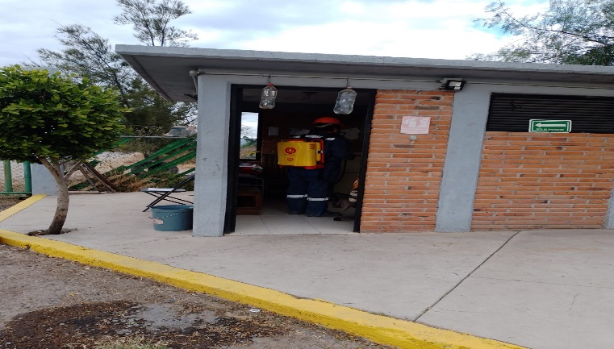
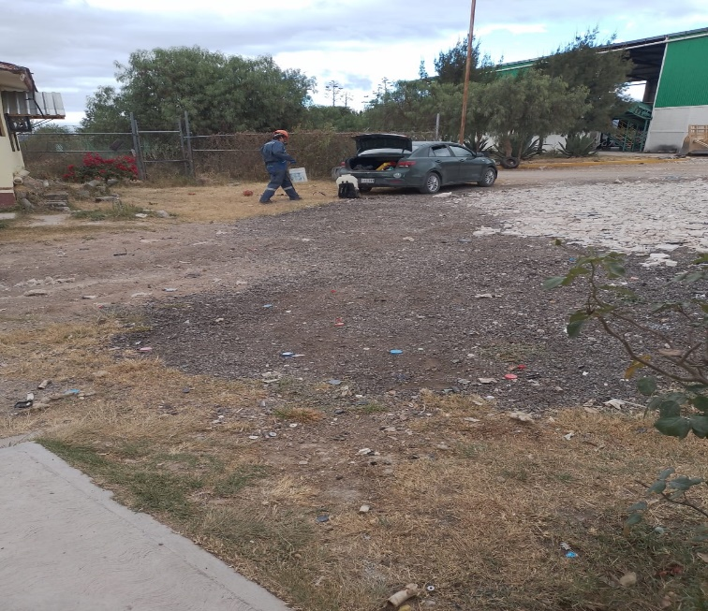
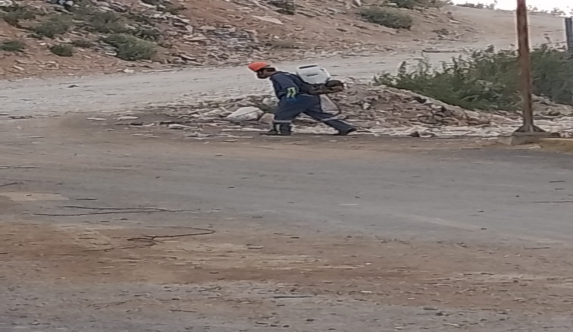

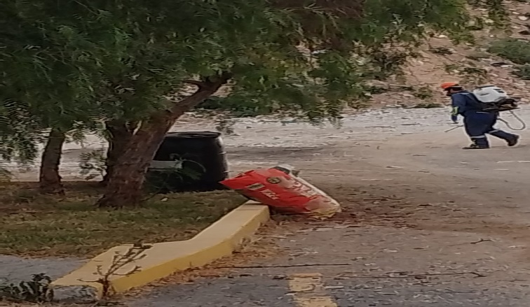
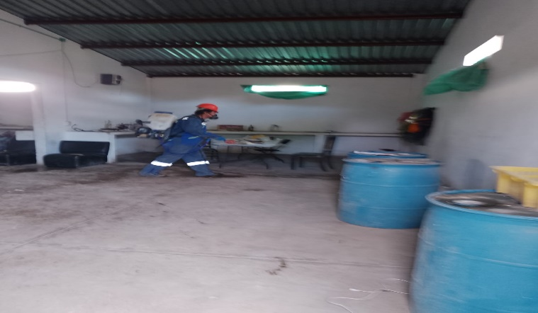
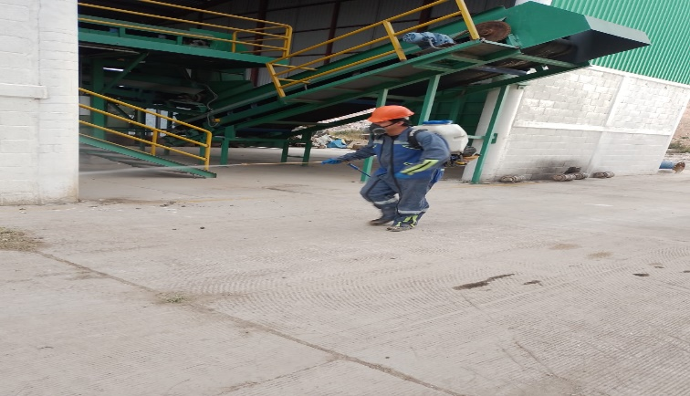

Descripción: se realizo la fumigaciòn en todas las àreas de las instalaciones del Relleno Sanitario Municipal, esto para evitar la proliferaciòn de la fauna nociva dentro y fuera de las instalaciones.

Informe Mensual de Sitios de Disposición Final Municipal

Recolección de materiales ligeros | Fecha de ejecución | Martes 18 de noviembre de 2025.

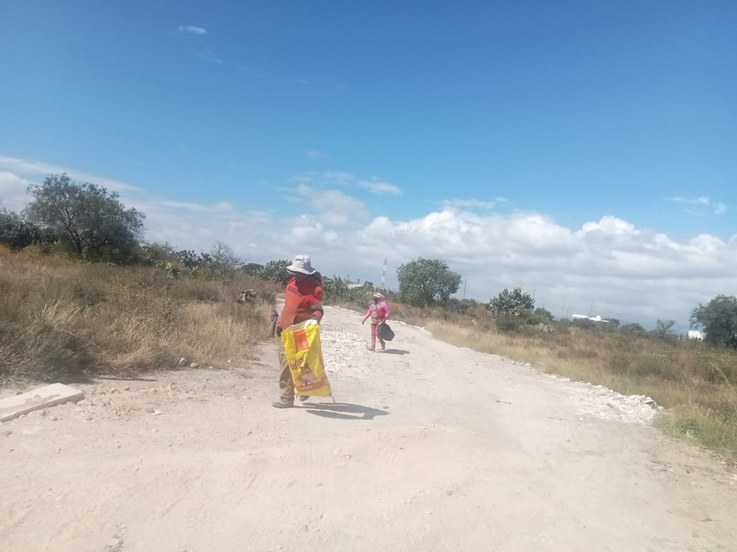
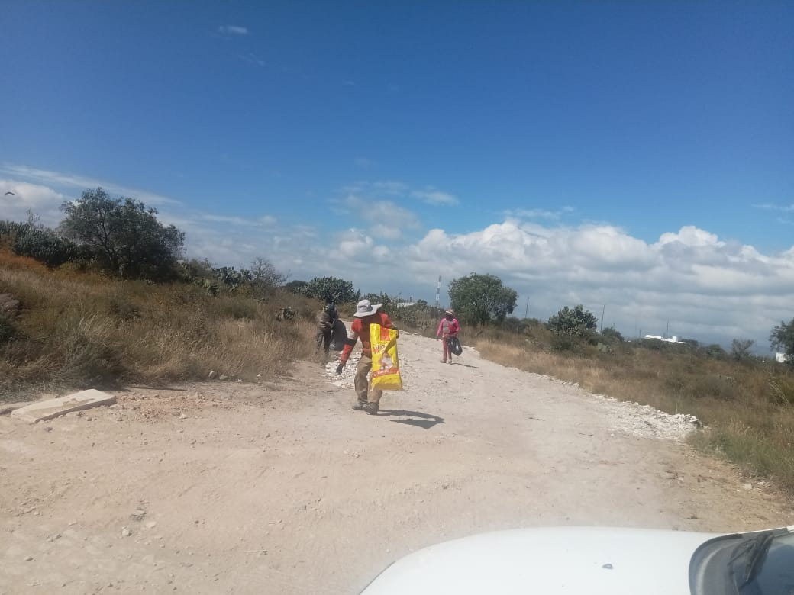
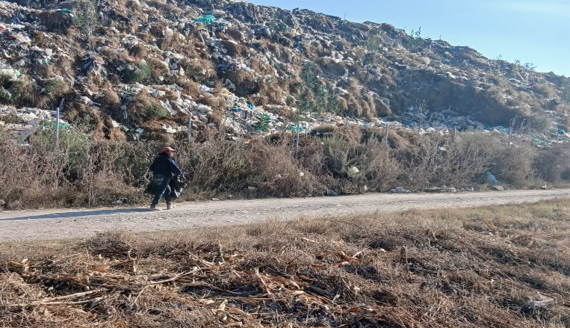

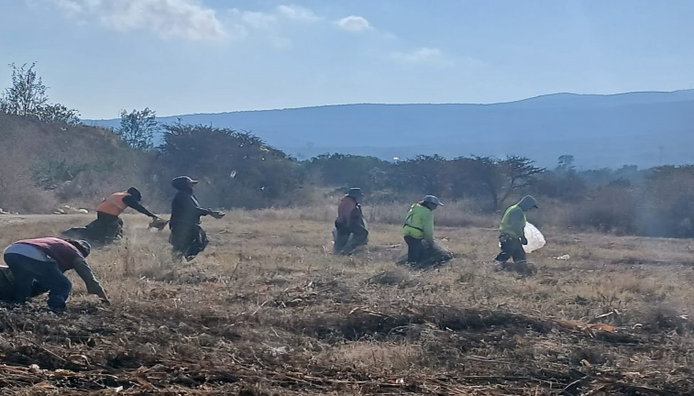
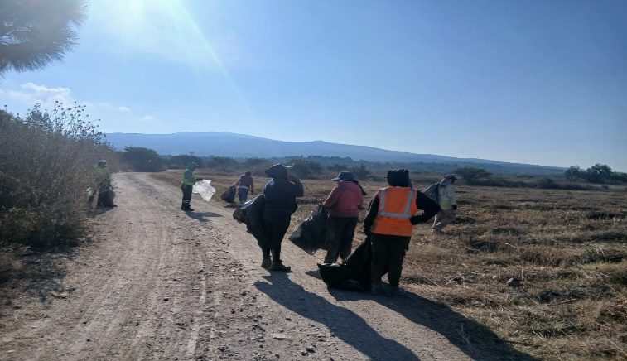
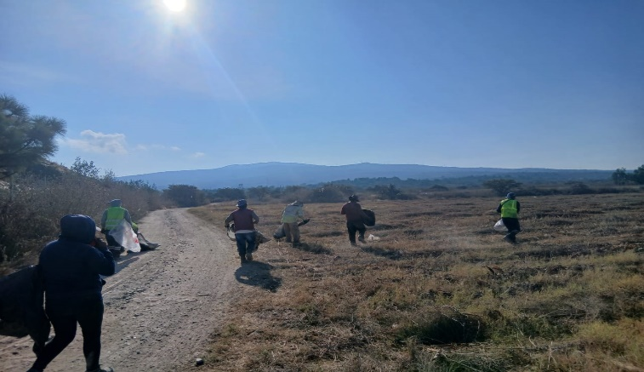

Descripción: Se Realizò la limpieza en la periferia de las instalaciones del Relleno Sanitario Municipal, dentro y fuera de estas, esto con el objetivo de evitar la dispersiòn de estos materiales a los predios vecinos.

Informe Mensual de Sitios de Disposición Final Municipal

Captación y recirculación de lixiviados | Fecha de ejecución | Lunes 10 de noviembre de 2025.

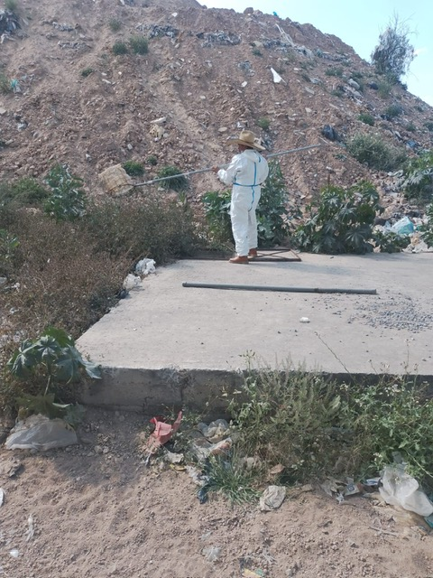
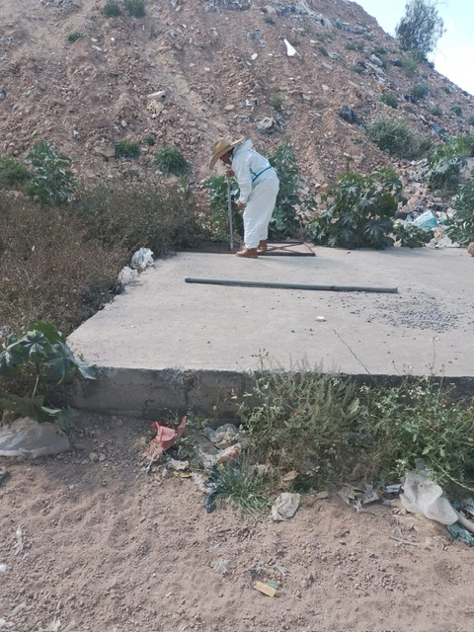
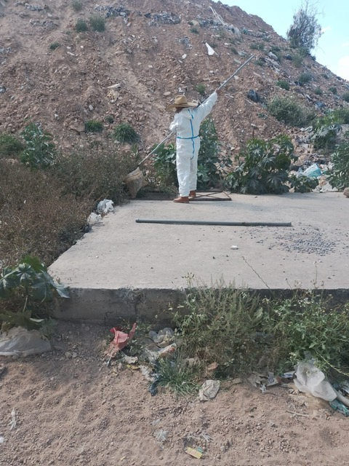

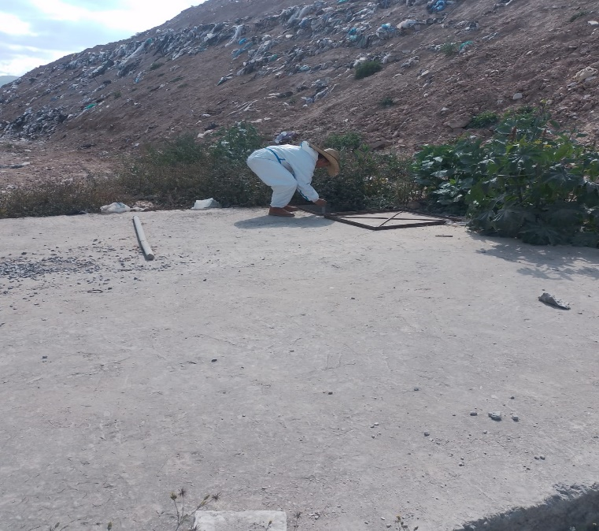
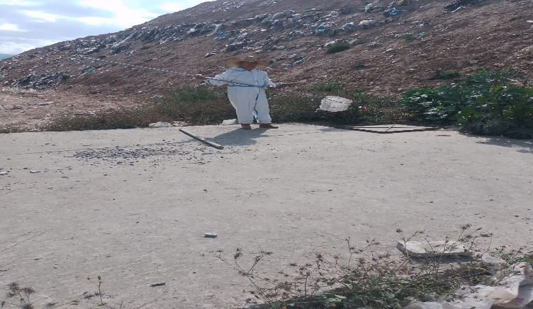
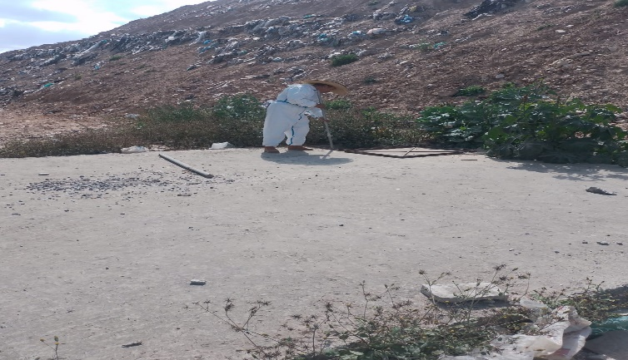

Descripciòn: Se realizò la captaciòn y recirculaciòn de lixiviados para evitar impactos ambientales.

Informe Mensual de Sitios de Disposición Final Municipal

Mantenimiento de drenes pluviales | Fecha de ejecución | Viernes 21 de noviembre de 2025

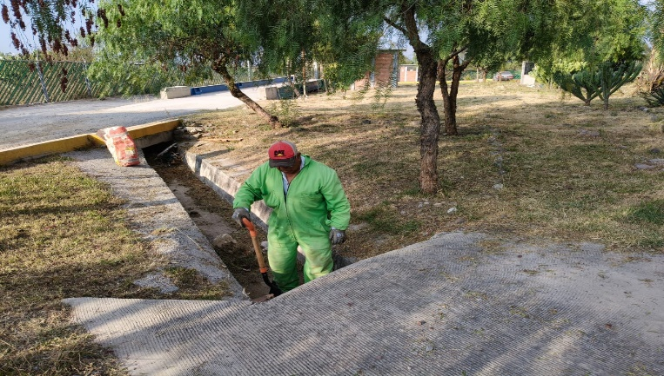
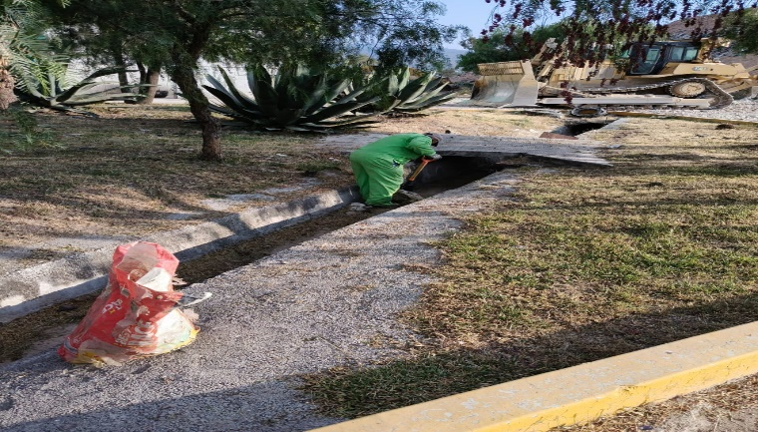
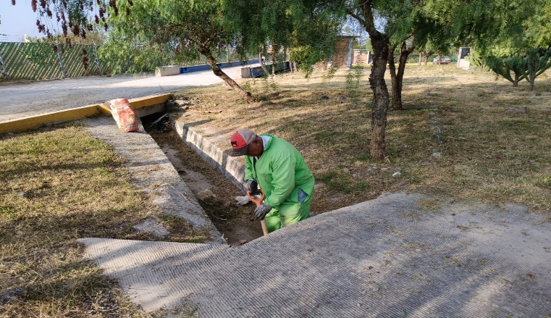

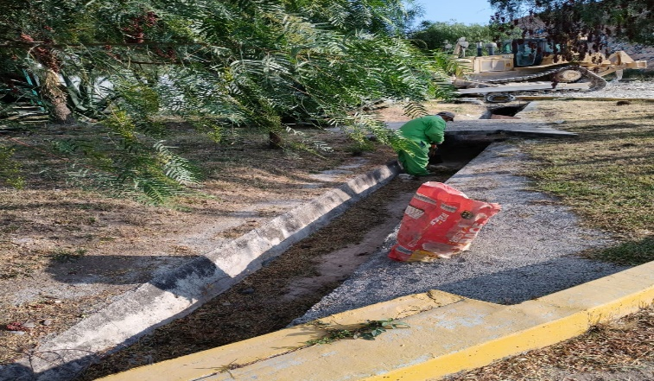

Descripción: Se realizò la limpieza del dren pluvial, esto con el objetivo de prevenir inundaciones, contaminaciòn, malos olores y garantizar el correcto funcionamiento del sistema de gestipon de aguas pluviales.

Informe Mensual de Sitios de Disposición Final Municipal

Monitoreos | Fecha de ejecución | Martes 8 de julio de 2025

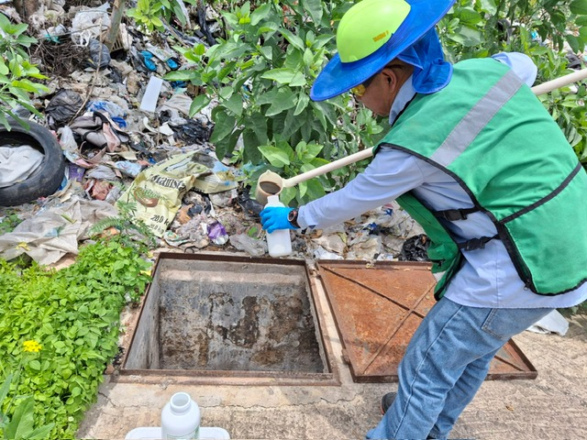
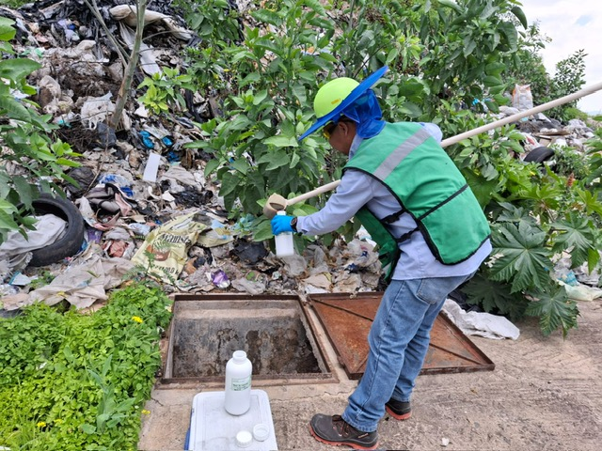
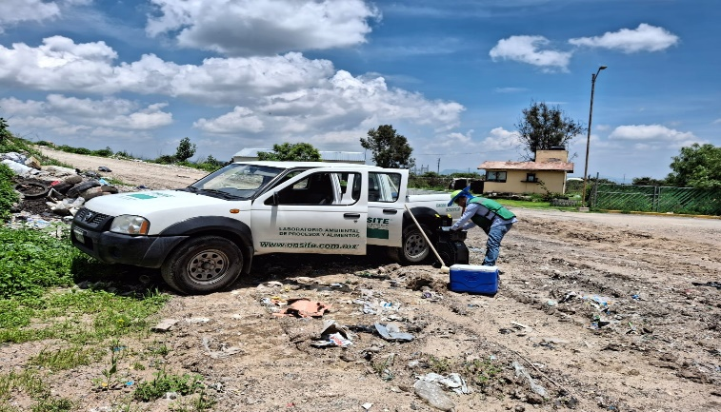

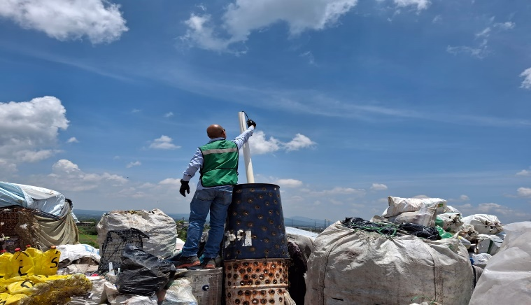
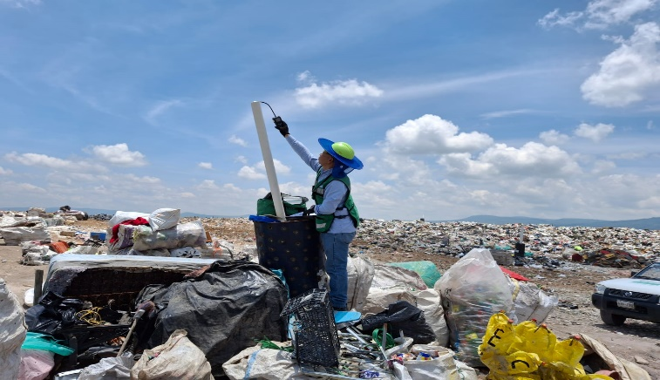
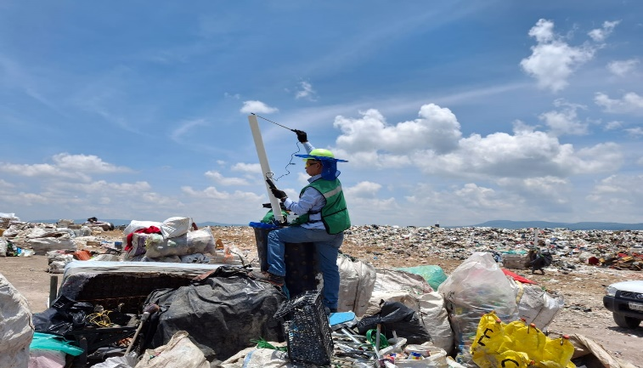

Descripciòn: En el mes de Julio se realizaron los monitoreos de Biogas y Lixiviado en el Relleno Sanitario Municipal pertinentes.

